카카오선물하기_카드형
플랫폼 | 순위 | 1위 | 2위 | 3위 | 4위 | 5위 | 6위 | 7위 | 8위 | 9위 | 10위
건강식품·영양제 | 썸네일 |  |  | 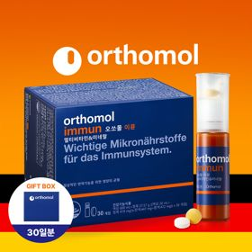 |  | 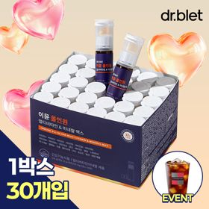 |  |  |  |  | 
 | 카테고리 | 멀티비타민/종합비타민 | 멀티비타민/종합비타민 | 멀티비타민/종합비타민 | 멀티비타민/종합비타민 | 멀티비타민/종합비타민 | 멀티비타민/종합비타민 | 멀티비타민/종합비타민 | 홍삼/인삼 | 기타/특수목적 | 비타민C/항산화
 | 브랜드 | 오쏘몰 | 옵티젠 | 오쏘몰 | 센트룸 | 닥터블릿 | 뉴트리포유 | 오쏘몰 | 정관장 | 오쏘몰 | 고려은단
 | 상품명 | 독일 명품 비타민 오쏘몰 이뮨 멀티비타민&미네랄 7입 - 로네펠트 기프트 에디션 (티백 5종증정) | "한국인 맞춤 명품 비타민" 옵티젠 이뮨 멀티비타민&미네랄 10입 / 1박스 | 독일 명품 비타민 오쏘몰 이뮨 멀티비타민&미네랄 30입 - 시그니처 기프트 에디션 (공식수입) | [센트룸] 맛있는 멀티비타민 미네랄 멀티구미 (80구미) | "올인원 명품비타민" 이뮨비타민 올인원 멀티비타민&미네랄 프로 30병 | 명품 비타민 뉴트리포유 듀얼+ 이뮨 종합 멀티비타민&미네랄 7입+2입 증정 - 선물하기 단독 에디션 | 독일 명품 비타민 오쏘몰 이뮨 멀티비타민&미네랄 10입 - 추석 기프트 에디션 (공식수입) | 신상비타민선물 [정관장] 활기마이트(액상30ml+분말500mg) 7입 + [증정] 1입 | '성별 맞춤 설계' 오쏘몰 바이탈 m/f 남성/여성 선택가능 14입 - 시그니처 기프트 에디션 (공식수입) | 고함량 비타민C 고려은단 메가도스C 3000 100포 / 분말비타민C
 | 평점 | 4 | 4 | 4 | 4 | 4 | 4 | 4 | 4 | 4 | 4
 | 리뷰수 | 16239 | 15555 | 3400 | 6510 | 818 | 8745 | 812 | 1750 | 781 | 954
 | 긍정리뷰 | 뛰어난 피로회복 — 피곤하고 지칠 때 하나씩 섭취하면 활력이 생김 우수한 선물용 구성 — 건강을 챙겨주는 느낌을 주어 선물용으로 제격임 매력적인 증정품 — 함께 증정되는 로네펠트 티백의 향과 맛이 훌륭함 | 간편한 섭취 방법 — 물 없이 언제 어디서나 편리하게 복용할 수 있음 예쁜 포장 패키지 — 디자인과 포장이 예뻐 선물받을 때 기분이 아주 좋아짐 확실한 피로개선 — 지치고 피곤할 때 에너지를 충전하는 데 도움을 줌 | 빠른 활력 충전 — 복용 후 몸의 활력이 달라지고 피로 회복 효과가 뛰어남 꼼꼼한 배송 포장 — 파손 없이 안전하고 정성스럽게 포장되어 배송됨 합리적인 구매 가격 — 정식 수입품을 상대적으로 저렴한 가격에 구매할 수 있음 | 맛있는 젤리 형태 — 새콤달콤한 맛과 젤리 제형으로 부담 없이 간식처럼 먹기 좋음 편리한 영양 섭취 — 알약을 삼키기 힘들어하는 사람도 쉽게 챙겨 먹을 수 있음 귀엽고 센스있는 패키지 — 감귤 모양 디자인의 손잡이 패키지와 함께 증정된 키캡이 무척 귀여움 | 빠른 피로 회복 — 섭취 후 오후 시간대 체력 저하와 눈의 피로감이 덜해짐 우수한 휴대성 — 개별 포장이 견고하여 외출 시 가방에 넣어 다니기 편리함 간편한 마시는 형태 — 물 없이도 어디서든 편하게 마실 수 있어 섭취가 용이함 | 간편한 휴대와 섭취 — 소포장 및 개별 포장 형태로 가방에 넣어 휴대하며 섭취하기 좋음 부드러운 목넘김과 맛 — 비타민 맛이 부담스럽지 않아 꾸준히 챙겨 먹기 적합함 고급스러운 패키지 — 음료와 알약 세트 구성으로 포장이 깔끔하고 세련됨 | 품격 있는 명절 포장 — 고급스러운 박스와 전용 쇼핑백 덕분에 선물용으로 매우 적합함 부담 없는 수량 — 10일분 구성으로 처음 접하는 사람도 부담 없이 섭취 가능함 간편한 데일리 복용 — 한 병씩 개별 포장되어 바쁜 출근 시간에도 쉽게 챙길 수 있음 | 독특하고 신선한 제형 — 액상과 분말이 결합된 이색적인 패키지로 섭취가 흥미로움 거부감 없는 맛 — 다른 건강식품에 비해 맛이 좋아 간편하고 즐겁게 복용 가능함 확실한 컨디션 개선 — 섭취 후 피로감이 줄어들고 몸의 활력이 생기는 것을 느낌 | 성별 맞춤형 설계 — 남성과 여성에 필요한 영양 성분이 각각 구분되어 선택에 용이함 쓴맛 없는 편안함 — 특유의 쓴맛이 없어 거부감 없이 편하게 섭취할 수 있음 풍부한 영양소 함량 — 기존 오쏘몰 이뮨 라인 대비 영양소가 다량 함유되어 있음 | 신뢰할 수 있는 원산지 — 영국산 고품질 비타민C 원료를 사용하여 안심하고 복용 가능함 확실한 피부 컨디션 개선 — 복용 시 피부 상태와 신체 활력이 개선되는 것을 체감함
 | 부정리뷰 |  | 심각한 배송 지연 — 배송이 최대 10일까지 늦어져 선물 전달에 차질이 생김 다소 부담스러운 가격 — 타 비타민 제품에 비해 가격대가 다소 높게 느껴짐 | 아쉬운 액상 맛 — 타 액상 영양제처럼 맛 자체는 뛰어난 편이 아님 |  | 아쉬운 포장 서비스 — 쇼핑백이 제공되지 않고 상자에만 담겨 배송되어 아쉬움 | 부족한 볼륨감 — 소포장 구성 특성상 선물할 때 풍성한 느낌이 다소 덜함 |  |  |  | 너무 자극적인 신맛 — 가루 제형에 산도가 매우 높아 섭취 시 신맛과 쓴맛의 거부감이 큼
 | 판매가 | 35,900원 | 26,900원 | 105,000원 | 24,000원 | 52,900원 | 19,900원 | 43,900원 | 39,000원 | 59,800원 | 28,000원
 | 링크 | 바로가기 | 바로가기 | 바로가기 | 바로가기 | 바로가기 | 바로가기 | 바로가기 | 바로가기 | 바로가기 | 바로가기

플랫폼 | 순위 | 1위 | 2위 | 3위 | 4위 | 5위 | 6위 | 7위 | 8위 | 9위 | 10위
다이어트·이너뷰티 | 썸네일 |  | 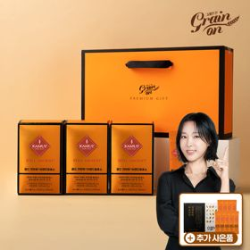 |  |  |  |  | 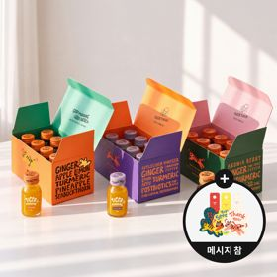 | 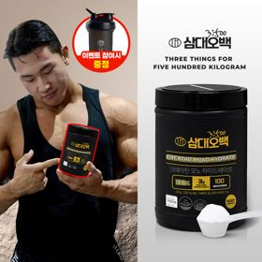 |  | 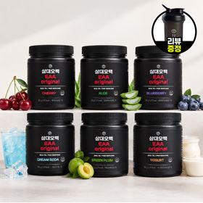
 | 카테고리 | 기타/특수목적 | 기타/특수목적 | 피부/미용 | 다이어트/체중관리 | 기타/특수목적 | 다이어트/체중관리 | 기타/특수목적 | 다이어트/체중관리 | 다이어트/체중관리 | 기타/특수목적
 | 브랜드 | 그레인온 | 그레인온 | 아일로 | 한끼통살 | 알디콤 | 익스트림 | 타이거모닝 | 삼대오백 | 한끼통살 | 삼대오백
 | 상품명 | 리센느 에디션 캡슐레이션 효소 1.8g 2개월분 (5종 중 택1) | [그레인온] 골드 카무트 브랜드밀 효소 3개월(+선물포장) +9포 +파로저당견과류바 증정 | "선물하기 1등 콜라겐" 아일로 타입1 콜라겐 비오틴 앰플 28일분 오간자 에디션+ 앰플 2입 추가 증정 | [한끼통살] 단백질 든든형 닭가슴살 21일식단관리+ (증정)현미크리스피 닭가슴살 오리지널 1개 | [단독] 알디콤Plus 숙취해소제 선물세트 (5포입x3개) | 쇼핑백 증정 에너지 활력선물 [김종국 추천세트]익스트림 아르기닌정 (2개월분) & 밀크씨슬 플러스 (2개월분) + 쇼핑백 증정 | [좋은 아침 선물] 진저샷 미니보틀 8개입 (메시지 참 증정) | [운동선물/헬스] 삼대오백 모노 크레아틴 100서빙 운동 필수템 | [한끼통살] 닭가슴살 순삭 10팩세트(소스통살5+닭가슴살볼5) | [선물/운동]삼대오백 필수 아미노산 EAA 300g 헬스 직장인 수분보충
 | 평점 | 4 | 4 | 4 | 4 | 4 | 4 | 4 | 4 | 4 | 4
 | 리뷰수 | 217 | 1691 | 754 | 64 | 21 | 1535 | 13 | 1909 | 69 | 1179
 | 긍정리뷰 | 알찬 굿즈 및 사은품 — 포토카드와 엽서, 고단백질바 등 풍성하고 퀄리티 높은 사은품을 제공함 거부감 없는 뛰어난 맛 — 효소 특유의 쿰쿰함 없이 맛있고 다양한 맛으로 즐길 수 있음 깔끔하고 안전한 포장 — 내용물이 훼손되지 않도록 견고하게 잘 밀봉되어 배송됨 | 탁월한 소화 개선 효과 — 밀가루 섭취 후 속이 더부룩할 때 복용하면 속이 편안해짐 구수하고 친숙한 고구마맛 — 시큼하지 않고 구수한 고구마 맛이 나서 호불호 없이 먹을 수 있음 넉넉한 사은품 증정 — 구매 시 견과류바와 추가 포가 증정되어 구성이 풍성함 | 감동을 주는 고급 포장 — 오간자 에디션과 플리츠백 등 패키지가 아주 세련되어 열어보는 즐거움이 있음 맛있는 액상 콜라겐 — 비린 맛 없이 상큼하고 맛있어서 꾸준히 챙겨 먹기 좋음 만족스러운 피로 완화 — 복용 시 평소보다 피로를 느끼는 빈도가 줄어드는 느낌을 받음 | 촉촉하고 부드러운 육질 — 닭가슴살 특유의 퍽퍽함 없이 수분감이 있어 섭취하기 좋음 훌륭한 소스 맛과 다양성 — 떡볶이 맛 등 질리지 않는 다양한 소스로 구성되어 맛있는 식단 관리가 가능함 매력적인 특가 구성 — 다양한 구성을 타 유통 채널 대비 합리적인 가격으로 구매 가능함 | 뛰어난 숙취 해소 효능 — 음주 전후 섭취 시 다음 날 아침 피로와 두통 등 숙취가 눈에 띄게 줄어듦 고급스러운 보라빛 선물팩 — 전용 쇼핑백과 리본 디테일이 갖춰져 있어 선물하기에 대단히 품격 있음 휴대에 용이한 스틱형 — 작고 가벼운 개별 스틱으로 가방이나 주머니에 넣어 다닐 수 있음 | 완벽한 활력 영양 조합 — 활력 충전용 아르기닌과 간 건강용 밀크씨슬을 효율적으로 한 번에 챙길 수 있음 우수한 일상 피로 개선 — 섭취 후 아침 기상이 가벼워지며 운동 집중력 향상에 큰 도움을 줌 | 상큼한 과일생강 조합 — 생강 외 사과, 레몬 등이 혼합되어 과일주스처럼 상큼하게 섭취할 수 있음 감각적이고 귀여운 병 — 한 손에 쏙 들어오는 미니 보틀 형태로 디자인이 깜찍해 소장 가치가 높음 환절기 호흡기 관리 도움 — 목 잠김 현상이 줄어들고 몸을 따뜻하게 보호해 비염과 환절기 건강 관리에 유용함 | 입자의 우수한 용해성 — 가루 뭉침 현상 없이 찬물이나 프로틴 음료에 부드럽고 빠르게 잘 녹음 확실한 운동 능력 상승 — 몇 주간 꾸준히 섭취 시 운동 수행 횟수가 증가하고 근육 피로 회복이 빨라짐 편리한 스쿱 내장 구성 — 통 내부에 전용 계량 스쿱이 들어있어 매일 정량 복용하기 편리함 | 부드럽고 촉촉한 육질 — 수분감을 가득 머금어 전혀 퍽퍽하지 않고 쫄깃하고 촉촉함 간편한 한 입 크기 볼 — 닭가슴살볼이 한 입 크기로 만들어져 샐러드나 도시락 반찬으로 먹기 좋음 | 역대급으로 훌륭한 맛 — 매실, 알로에, 요구르트 등 맛의 완성도가 매우 높아 물처럼 부담 없이 맛있게 즐길 수 있음 뛰어난 가루 풀림성 — 미세한 가루가 찬물에도 뭉치지 않고 빠르게 녹아들어 섭취가 용이함 대용량의 합리적 가격 — 오랫동안 복용할 수 있는 넉넉한 분량이 제공되어 가성비가 아주 우수함
 | 부정리뷰 |  | 정가 구매 시의 부담감 — 할인을 하지 않을 때는 가격대가 다소 높게 느껴져 아쉬움 | 다소 값비싼 가격대 — 정가 기준으로 가격 부담이 커 할인 기간에만 구매를 고려하게 됨 | 일부 선호 종류의 누락 — 맛있는 파우치 그릴 제품 등 선호도가 높은 특정 구성이 빠져 있어 아쉬움 | 호불호 갈리는 한약 맛 — 쌍화탕이나 약재 같은 씁쓸하고 진한 맛이 느껴져 호불호가 갈릴 수 있음 | 사은품 쇼핑백 마감 불량 — 동봉된 선물용 쇼핑백의 손잡이 끈이 누락되어 오는 배송 하자가 발생함 | 다소 강한 생강의 자극 — 생강 함량이 높아 톡 쏘는 찡한 매운맛에 대해 호불호가 갈릴 수 있음 |  | 아쉬운 배송 지연 — 주문 후 수령하기까지 배송에 다소 시간이 소요되어 아쉬움
 | 판매가 | 24,900원 | 46,900원 | 65,900원 | 64,200원 | 33,200원 | 27,900원 | 29,900원 | 17,900원 | 31,500원 | 27,900원
 | 링크 | 바로가기 | 바로가기 | 바로가기 | 바로가기 | 바로가기 | 바로가기 | 바로가기 | 바로가기 | 바로가기 | 바로가기

다이소몰_카드형
플랫폼 | 순위 | 1위 | 2위 | 3위 | 4위 | 5위 | 6위 | 7위 | 8위 | 9위 | 10위
다이소몰 | 썸네일 | 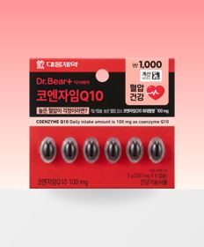 |  |  | 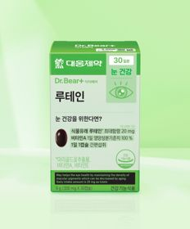 | 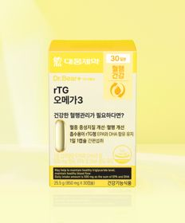 | 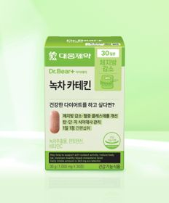
 | 카테고리 | 혈행 | 다이어트/체중관리 | 혈행 | 루테인/눈건강 | 루테인/눈건강 | 기타/특수목적 | 기타/특수목적 | 멀티비타민/종합비타민 | 기타/특수목적 | 기타/특수목적
 | 브랜드 | 대웅제약 | 대웅제약 | 대웅제약 | 대웅제약 | 대웅제약 | 대웅제약 | 홀베리 | 종근당건강 | 닥터블릿 | 휴럼
 | 상품명 | 대웅제약 코엔자임Q10 6캡슐 6일분 | 대웅제약 바나바잎 10정 10일분 | 대웅제약 코엔자임 Q10 30캡슐 30일분 | 대웅제약 루테인 30정 30일분 | 대웅제약 rTG 오메가3 30캡슐 30일분 | 대웅제약 녹차카테킨 30정 30일분 | 홀베리 레몬 비타C 500 10개입 | [김우빈 PICK] 종근당건강 아임비타 멀티비타민 컴팩트 30정 30일분 | 닥터블릿 푸응 7days 팻버닝 21캡슐 | 휴럼 하루한알 침향환 9환 9일분
 | 평점 | 4.8 | 4.8 | 4.8 | 4.8 | 4.8 | 4.8 | 4.9 | 4.8 | 4.7 | 4.7
 | 리뷰수 | 374 | 792 | 7132 | 4162 | 6628 | 3829 | 931 | 836 | 2825 | 177
 | 긍정리뷰 | 극강의 구매 가성비 — 대기업 제약사의 성분을 저렴한 가격으로 누릴 수 있어 경제적 부담이 없음 삼키기 쉬운 캡슐 크기 — 목넘김이 편안하도록 캡슐 크기가 작게 제작되어 섭취 시 부담이 없음 부담 없는 미니 구성 — 6일분의 소량 포장으로 본인에게 맞는지 가볍게 테스트해 보기 좋음 | 간편한 혈당 케어 — 바나바잎 추출물이 함유되어 매일 손쉽게 식후 혈당을 관리할 수 있음 높은 가격 접근성 — 저렴한 다이소 가격대로 혈당 관리 영양제를 입문하기 좋음 | 독보적인 30일 가성비 — 한 달 복용량이 매우 저렴하게 구성되어 매달 고정 지출 부담을 최소화함 편리한 1일 1정 섭취 — 하루에 단 한 알만 챙겨 먹으면 되어 일상생활 중 복용하기 편리함 | 합리적인 초저가 가격 — 가격 거품을 완전히 걷어내어 꾸준히 복용해도 금전적 부담이 전혀 없음 건조하고 뻑뻑한 눈 관리 — 매일 복용 시 스마트폰이나 모니터로 인해 쌓인 눈의 피로감을 다스리는 데 도움을 줌 | 비린 맛 없는 목넘김 — 오메가3 고유의 역한 비린내가 거의 느껴지지 않고 캡슐 크기가 작아 삼키기 쉬움 믿을 수 없는 착한 가격 — 고가군에 속하는 rTG 오메가3를 매우 실속 있는 가격으로 경험할 수 있음 일상적 피로감 완화 — 지속적으로 섭취 시 혈행 건강과 함께 일상적인 피로가 감소하는 것을 도움받음 | 원활한 배변 활동 지원 — 복용 후 장 운동이 활발해져 화장실을 한결 편안하고 원활하게 갈 수 있음 높은 복용 편의성 — 여러 번 나누어 먹을 필요 없이 하루 한 알만 챙기면 되어 간편함 최상의 저렴한 가격 — 다이어트 보조제를 고가로 구매할 필요 없이 알뜰하게 장만 가능함 | 중독성 있는 새콤한 맛 — 다소 시큼하지만 입맛을 돋우며 기존 타 비타민 분말 제품보다 맛이 뛰어남 먹기 편한 고운 분말 제형 — 알약 형태가 아닌 입안에서 사르르 녹는 가루 형태라 섭취가 아주 즐거움 | 알뜰한 가성비 건강 관리 — 메이저 브랜드의 멀티비타민을 저렴하게 구매하여 효율적인 건강 관리가 가능함 기본에 충실한 영양 성분 — 꼭 필요한 필수 미네랄과 멀티비타민의 권장량을 알차게 모두 채움 편리하고 위생적인 용기 — 한 알씩 위생적으로 간편히 꺼내서 삼킬 수 있는 구조로 디자인됨 | 과식 후 체중 증가 방지 — 야식을 먹거나 과식을 한 이후에 섭취 시 몸무게가 크게 늘어나지 않게 유지해 줌 뛰어난 체중 감량 보조 — 식단 관리 및 체중 조절과 병행하여 복용 시 감량에 부가적인 시너지를 냄 | 쓰지 않고 순한 보양 환 — 전통 침향환 특유의 지나친 쓴맛이 많이 억제되어 섭취 시 입안이 텁텁하지 않고 부드러움 뛰어난 천연 활력 충전 — 환절기나 피로감이 누적되었을 때 아침 공복에 한 알 복용하면 기운이 충전됨 입문하기 최적인 착한 가격 — 고가 약재인 침향을 다이소용 가성비 패키지로 가볍게 구매해 복용할 수 있음
 | 부정리뷰 |  | 아쉬운 10일 소포장 — 매일 장기 복용하려는 사용자에게는 10정 구성이 너무 적게 느껴질 수 있음 |  | 온라인 공식몰 품절 잦음 — 다이소 온라인 매장에서는 재고 수급이 원활하지 않아 직접 오프라인 매장을 가야 하는 번거로움이 있음 |  |  | 인기 폭발로 인한 품절 — 재고가 입고되면 즉시 매진될 정도로 품절 속도가 빨라 구매하기 까다로움
 | 판매가 | 1,000원 | 1,000원 | 5,000원 | 3,000원 | 5,000원 | 5,000원 | 1,000원 | 5,000원 | 5,000원 | 5,000원
 | 링크 | 바로가기 | 바로가기 | 바로가기 | 바로가기 | 바로가기 | 바로가기 | 바로가기 | 바로가기 | 바로가기 | 바로가기

올리브영_카드형
플랫폼 | 순위 | 1위 | 2위 | 3위 | 4위 | 5위 | 6위 | 7위 | 8위 | 9위 | 10위
올리브영 | 썸네일 |  |  | 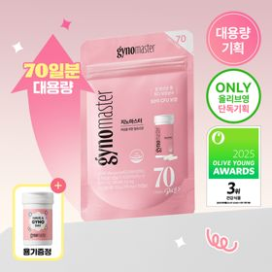 | 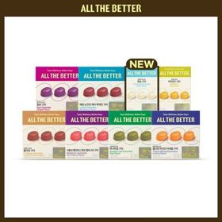 | 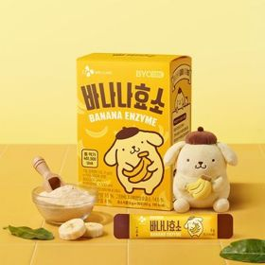 |  |  |  | 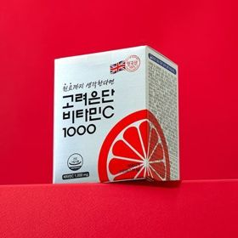 | 
 | 카테고리 | 다이어트/체중관리 | 기타/특수목적 | 프로바이오틱스/유산균 | 기타/특수목적 | 프로바이오틱스/유산균 | 프로바이오틱스/유산균 | 프로바이오틱스/유산균 | 기타/특수목적 | 비타민C/항산화 | 프로바이오틱스/유산균
 | 브랜드 | 프로뉴트리션 | 생활약속 | 지노마스터 | 올더베러 | 바이오코어유산균 | 덴프스 | 덴프스 | 멜라메이트 | 고려은단 | 지노마스터
 | 상품명 | [한선화 PICK] 프로뉴트리션 듀얼플랜 다이어트 유산균 14포 | [곽민경 PICK] 생활약속 기분전환 알파플러스 10포 (+1포 증정기획) | [올영단독] 지노마스터 질유산균 70캡슐 (70일분) | 올더베러 웰니스 구미 30일분 택1 | CJ BYOCORE 바나나효소 30포 + 키캡 키링 (1개월분) | [덴프스] 덴마크 유산균이야기 30캡슐 1+1 기획 (+트루바이타민 3포 증정) | 덴프스 덴마크 유산균이야기 우먼 2개월분(질유산균) + 철분 헤모케어 3포 증정 | [감자숭이 기획] 멜라메이트 구미/로우슈가/버라이어티팩 구미 20/40/50구미 | 고려은단 비타민C1000 120정 (4개월분) | 지노마스터 질유산균 30캡슐 기획 (+보라지유 5일분) (1개월분)
 | 평점 |  |  |  | 4.8 |  |  |  | 4.8 | 4.9 | 4.9
 | 리뷰수 |  |  |  | 5491 |  |  |  | 16174 | 21813 | 25749
 | 긍정리뷰 |  |  |  | 쫀득하고 맛있는 식감 — 상큼한 레몬라임이나 복숭아 맛의 쫀득한 젤리로, 물 없이 언제 어디서나 섭취할 수 있음 합리적이고 알뜰한 세일 — 올리브영 세일 기간에 쿠폰을 적용하면 정가 대비 가성비가 매우 훌륭해 부담이 적음 간편한 피부 장벽 케어 — 간식처럼 하나씩 씹어 먹는 것만으로도 고함량 저분자 콜라겐을 알차게 공급받음 |  |  |  | 강력한 수면 유도 효과 — 뒤척임이 심하거나 불면으로 고민할 때 섭취하면 빠르게 숙면을 취하도록 도와줌 안심하고 먹는 식물성 — 정제가 아닌 젤리 타입이며 자연 유래 식물성 멜라토닌을 사용해 매일 안전하게 먹을 수 있음 소장 욕구 부르는 사은품 — 잠만보 말랑볼과 같이 실물로 소장하고 싶어지는 깜찍한 캐릭터 굿즈 구성을 증정함 | 검증된 독보적 브랜드 — 대한민국 비타민 시장 1등인 고려은단의 메인 라인업이라 고민 없이 믿고 안전하게 선택함 넉넉한 4개월 대용량 — 120정 구성으로 한 번 구비하면 여러 달 동안 꾸준히 고함량 비타민C를 수급할 수 있음 확실한 피로 회복 효과 — 매일 챙겨 먹으면 일상의 나른함이 많이 감소하고 체력이 개선되는 효과를 봄 | 질과 장의 이중 관리 — 유산균 섭취를 통해 여성의 민감한 질 환경 개선과 소화 장 건강을 한 번에 정밀 관리함 초소형 크기의 목넘김 — 캡슐 크기가 약 170mg으로 아주 미세하고 가벼워 약을 삼키지 못하는 사람도 부담 없이 섭취함 깜찍한 포켓몬 한정판 — 카드 케이스 등 고품질 포켓몬 콜라보 랜덤 사은품이 동봉되어 소장 가치를 높임
 | 부정리뷰 |  |  |  |  |  |  |  |  | 다소 큰 알약의 신맛 — 정제가 다소 크고 혓바닥에 닿을 때 시큼한 맛이 나서 삼키기 전에 자극이 될 수 있음
 | 판매가 | 35,800원 | 16,200원 | 59,000원 | 10,900원 | 24,000원 | 31,400원 | 31,400원 | 16,900원 | 12,900원 | 27,400원
 | 링크 | 바로가기 | 바로가기 | 바로가기 | 바로가기 | 바로가기 | 바로가기 | 바로가기 | 바로가기 | 바로가기 | 바로가기

